DB QUIMICA
CONSUMO DE QUIMICO
GEM | COSTO TTO - CAUDAL TRATADP GEM Vs $M3
$ m3 TRATAMIENTO GEM
 | CAUDAL TOTAL TRATADO GEM | INDICADOR $m3 | 2025 $m3 GEM
1 | 0 | 0 | $ 3,599
2 | 880 | 2,002 | $ 3,599
3 | 0 | 0 | $ 3,599
4 | 0 | 0 | $ 3,599
5 | 0 | 0 | $ 3,599
6 | 1,040 | 2,639 | $ 3,599
7 | 1,079 | 2,771 | $ 3,599
8 | 1,200 | 2,309 | $ 3,599
9 | 1,280 | 1,813 | $ 3,599
10 | 1,520 | 2,241 | $ 3,599
11 | 1,040 | 3,165 | $ 3,599
12 | 0 | 0 | $ 3,599
13 | 1,360 | 2,364 | $ 3,599
14 | 1,280 | 3,137 | $ 3,599
15 | 1,200 | 2,896 | $ 3,599
16 | 1,600 | 2,646 | $ 3,599
17 | 1,440 | 3,482 | $ 3,599
18 | 1,680 | 3,086 | $ 3,599
19 | 0 | 0 | $ 3,599
20 | 1,600 | 2,181 | $ 3,599
21 | 1,360 | 2,748 | $ 3,599
22 | 1,520 | 3,661 | $ 3,599
23 | 1,495 | 2,342 | $ 3,599
24 | 1,360 | 2,116 | $ 3,599
25 | 1,360 | 2,487 | $ 3,599
26 | 800 | 1,467 | $ 3,599
27 | 1,520 | 2,624 | $ 3,599
28 | 1,600 | 2,916 | $ 3,599
29 | 1,680 | 2,883 | $ 3,599
30 | 1,520 | 2,777 | $ 3,599
TIEMPO DE OPERACIÓN - SISTEMA GEM
 | VOLUMEN TRATADO GEM (m3) | HORAS DE OPERACIÓN
1 | 0 | 0
2 | 880 | 11
3 | 0 | 0
4 | 0 | 0
5 | 0 | 0
6 | 1,040 | 13
7 | 1,079 | 13
8 | 1,200 | 15
9 | 1,280 | 16
10 | 1,520 | 19
11 | 1,040 | 13
12 | 0 | 0
13 | 1,360 | 17
14 | 1,280 | 16
15 | 1,200 | 15
16 | 1,600 | 20
17 | 1,440 | 18
18 | 1,680 | 21
19 | 0 | 0
20 | 1,600 | 20
21 | 1,360 | 17
22 | 1,520 | 19
23 | 1,495 | 17
24 | 1,360 | 17
25 | 1,360 | 17
26 | 800 | 10
27 | 1,520 | 19
28 | 1,600 | 20
29 | 1,680 | 21
30 | 1,520 | 19
 |  | CONSOLIDADO COSTO TTO - CAUDAL TRATADP GEM Vs $M3
...
 |  | PANORAMA OPERATIVO GEM
 |  | VOLUMEN TRATADO GEM (m3) | $m3 | HORAS | $ HORA DE TRATAMIENTO GEM | $ CONSOLIDADO
 |  | 32,414 | $ 2,659 | 405 | $ 212,744 | $ 86,198,676
...
OSMOSIS INVERSA
INDICADOR RO
 | VOLUMEN ENVIADO A RO (m3) | LIMITE INDICADOR M3 | INDICADOR $m3 RO
1 | 0 | $ 1,000 | $ 0
2 | 0 | $ 1,000 | $ 0
3 | 0 | $ 1,000 | $ 0
4 | 0 | $ 1,000 | $ 0
5 | 0 | $ 1,000 | $ 0
6 | 388.574 | $ 1,000 | $ 105
7 | 983.598 | $ 1,000 | $ 105
8 | 892.843 | $ 1,000 | $ 105
9 | 825.066 | $ 1,000 | $ 105
10 | 863.92 | $ 1,000 | $ 105
11 | 404.333 | $ 1,000 | $ 105
12 | 0 | $ 1,000 | $ 0
13 | 402.163 | $ 1,000 | $ 105
14 | 897.921 | $ 1,000 | $ 105
15 | 944.207 | $ 1,000 | $ 105
16 | 987.576 | $ 1,000 | $ 105
17 | 755.365 | $ 1,000 | $ 105
18 | 688.209 | $ 1,000 | $ 105
19 | 0 | $ 1,000 | $ 0
20 | 829.347 | $ 1,000 | $ 105
21 | 909.375 | $ 1,000 | $ 105
22 | 872.694 | $ 1,000 | $ 105
23 | 839.555 | $ 1,000 | $ 105
24 | 825.554 | $ 1,000 | $ 105
25 | 622.582 | $ 1,000 | $ 105
26 | 125.733 | $ 1,000 | $ 105
27 | 940.945 | $ 1,000 | $ 105
28 | 940.332 | $ 1,000 | $ 105
29 | 1045.816 | $ 1,000 | $ 105
30 | 709.061 | $ 1,000 | $ 105
TIEMPO DE OPERACIÓN - SISTEMA OSMOSIS INVERSA
 | VOLUMEN ENVIADO A RO (m3) | TIEMPO DE OPERACIÓN
1 | 0 | #N/A
2 | 0 | #N/A
3 | 0 | #N/A
4 | 0 | #N/A
5 | 0 | #N/A
6 | 388.574 | 9.31
7 | 983.598 | 24.58
8 | 892.843 | 23.01
9 | 825.066 | 20.79
10 | 863.92 | 22.35
11 | 404.333 | 10.94
12 | 0 | 0.00
13 | 402.163 | 9.81
14 | 897.921 | 22.14
15 | 944.207 | 21.77
16 | 987.576 | 23.53
17 | 755.365 | #N/A
18 | 688.209 | #N/A
19 | 0 | #N/A
20 | 829.347 | #N/A
21 | 909.375 | #N/A
22 | 872.694 | #N/A
23 | 839.555 | #N/A
24 | 825.554 | #N/A
25 | 622.582 | #N/A
26 | 125.733 | #N/A
27 | 940.945 | #N/A
28 | 940.332 | #N/A
29 | 1045.816 | #N/A
30 | 709.061 | #N/A
...
 |  | CONSOLIDADO COSTO TTO - CAUDAL TRATADP RO Vs $M3
...
 |  | PANORAMA OPERATIVO RO
 |  | TOTAL CAUDAL TRATADO RO | $m3 | HORAS | $ HORA DE TRATAMIENTO RO | $ CONSOLIDADO
 |  | 17,695 | $ 105.00 | #DIV/0! | #DIV/0! | $ 1,857,951
...
$1.000
...

GRAFICAS
COONSUMO PPM Vs $M3
 | COF 494 - PPM POL CATIONICO | COF 440 - PPM POL ANIONICO | COF 280 - PPM ACIDO | COF 235 - PPM COAGULANTE | COF 255 - PPM DECOLORANTE | INDICADOR $m3
1 | 0 | 0 | 0 | 0 | 0 | $ 0
2 | 3 | 3 | 205 | 136 | 102 | $ 2,002
3 | 0 | 0 | 0 | 0 | 0 | $ 0
4 | 0 | 0 | 0 | 0 | 0 | $ 0
5 | 0 | 0 | 0 | 0 | 0 | $ 0
6 | 4 | 1 | 144 | 413 | 67 | $ 2,639
7 | 2 | 1 | 139 | 389 | 111 | $ 2,771
8 | 2 | 1 | 308 | 283 | 83 | $ 2,309
9 | 3 | 2 | 336 | 164 | 55 | $ 1,813
10 | 2 | 2 | 132 | 276 | 92 | $ 2,241
11 | 2 | 0 | 173 | 356 | 183 | $ 3,165
12 | 0 | 0 | 0 | 0 | 0 | $ 0
13 | 4 | 1 | 257 | 221 | 110 | $ 2,364
14 | 4 | 3 | 156 | 445 | 94 | $ 3,137
15 | 4 | 1 | 167 | 292 | 150 | $ 2,896
16 | 2 | 2 | 200 | 319 | 125 | $ 2,646
17 | 3 | 1 | 389 | 375 | 174 | $ 3,482
18 | 2 | 1 | 271 | 298 | 182 | $ 3,086
19 | 0 | 0 | 0 | 0 | 0 | $ 0
20 | 2 | 1 | 47 | 269 | 109 | $ 2,181
21 | 3 | 2 | 206 | 279 | 140 | $ 2,748
22 | 2 | 2 | 204 | 428 | 191 | $ 3,661
23 | 3 | 2 | 214 | 241 | 100 | $ 2,342
24 | 1 | 1 | 228 | 228 | 110 | $ 2,116
25 | 3 | 1 | 221 | 301 | 103 | $ 2,487
26 | 3 | 2 | 288 | 125 | 38 | $ 1,467
27 | 3 | 2 | 316 | 289 | 92 | $ 2,624
28 | 2 | 2 | 325 | 381 | 113 | $ 2,916
29 | 2 | 2 | 155 | 315 | 149 | $ 2,883
30 | 2 | 2 | 224 | 349 | 105 | $ 2,777
...
 |  |  |  |  |  |  |  | COF 255 - DECOLORANTE
 |  |  |  |  |  |  |  |  | PPM | L/DIA | KG/DIA | $
 |  |  |  |  |  |  |  | MINIMO | 38 | 30 | 38 | $ 295
 |  |  |  |  |  |  |  | MAXIMO | 191 | 305 | 381 | $ 1,501
 |  |  |  |  |  |  |  | PROMEDIO | 114.8 | 154.8 | 193.5 | $ 903
 |  |  |  |  |  |  |  | TOTAL CONSUMIDO |  | 3,840 | 4,800 | $ 30,216,000
 |  |  |  |  |  |  |  | PROYECCIÓN Kg/M3 |  |  | 0.24 | $ 1,495
 |  |  |  |  |  |  |  | REAL Kg/ M3 |  |  | 0.15 | $ 932
 |  |  |  |  |  |  |  | PROYECCIÓN CONSUMO Kg |  |  | 6,027 | $ 37,939,766
 |  |  |  |  |  |  |  | CONSOLIDADO CONSUMO Kg |  |  | 4,800 | $ 30,216,000
...
 |  |  |  |  |  |  |  | COF 235 - COAGULANTE
 |  |  |  |  |  |  |  |  | PPM | L/DIA | KG/DIA | $
 |  |  |  |  |  |  |  | MINIMO | 125 | 100 | 133 | $ 467
 |  |  |  |  |  |  |  | MAXIMO | 445 | 650 | 861 | $ 1,663
 |  |  |  |  |  |  |  | PROMEDIO | 291.8 | 388.6 | 514.9 | $ 1,090
 |  |  |  |  |  |  |  | TOTAL CONSUMIDO |  | 9,830 | 13,025 | $ 37,771,775
CONSUMO (L) Vs $M3
 | CONSUMO POL CATIONICO (KG) | CONSUMO POL ANIONICO (KG) | CONSUMO LITROS ACIDO (L) | CONSUMO LITROS COAGULANTE (L) | CONSUMO LITROS DECOLORANTE (L) | INDICADOR $m3
1 | 0 | 0 | 0 | 0 | 0 | $ 0
2 | 10 | 10 | 180 | 120 | 90 | $ 2,002
3 | 0 | 0 | 0 | 0 | 0 | $ 0
4 | 0 | 0 | 0 | 0 | 0 | $ 0
5 | 0 | 0 | 0 | 0 | 0 | $ 0
6 | 15 | 5 | 150 | 430 | 70 | $ 2,639
7 | 10 | 5 | 150 | 420 | 120 | $ 2,771
8 | 10 | 5 | 370 | 340 | 100 | $ 2,309
9 | 15 | 10 | 430 | 210 | 70 | $ 1,813
10 | 15 | 10 | 200 | 420 | 140 | $ 2,241
11 | 10 | 0 | 180 | 370 | 190 | $ 3,165
12 | 0 | 0 | 0 | 0 | 0 | $ 0
13 | 20 | 5 | 350 | 300 | 150 | $ 2,364
14 | 20 | 15 | 200 | 570 | 120 | $ 3,137
15 | 20 | 5 | 200 | 350 | 180 | $ 2,896
16 | 10 | 10 | 320 | 510 | 200 | $ 2,646
17 | 15 | 5 | 560 | 540 | 250 | $ 3,482
18 | 15 | 5 | 455 | 500 | 305 | $ 3,086
19 | 15 | 0 | 0 | 0 | 0 | $ 0
20 | 15 | 5 | 75 | 430 | 175 | $ 2,181
21 | 15 | 10 | 280 | 380 | 190 | $ 2,748
22 | 15 | 10 | 310 | 650 | 290 | $ 3,661
23 | 20 | 10 | 320 | 360 | 150 | $ 2,342
24 | 5 | 5 | 310 | 310 | 150 | $ 2,116
25 | 15 | 5 | 300 | 410 | 140 | $ 2,487
26 | 10 | 5 | 230 | 100 | 30 | $ 1,467
27 | 20 | 15 | 480 | 440 | 140 | $ 2,624
28 | 10 | 10 | 520 | 610 | 180 | $ 2,916
29 | 15 | 15 | 260 | 530 | 250 | $ 2,883
30 | 15 | 15 | 340 | 530 | 160 | $ 2,777
 |  |  |  |  |  |  |  | PROYECCIÓN Kg/M3 |  |  | 0.54 | $ 1,571
 |  |  |  |  |  |  |  | REAL Kg/ M3 |  |  | 0.40 | $ 1,165
 |  |  |  |  |  |  |  | PROYECCIÓN CONSUMO Kg |  |  | 13,746 | $ 39,863,818
 |  |  |  |  |  |  |  | CONSOLIDADO CONSUMO Kg |  |  | 13,025 | $ 37,771,775
...
 |  |  |  |  |  |  |  | COF 280 - ACIDIFICANTE
 |  |  |  |  |  |  |  |  | PPM | L/DIA | KG/DIA | $
 |  |  |  |  |  |  |  | MINIMO | 47 | 75 | 98 | $ 51
 |  |  |  |  |  |  |  | MAXIMO | 389 | 560 | 728 | $ 420
 |  |  |  |  |  |  |  | PROMEDIO | 219.0 | 288.1 | 374.5 | $ 236
 |  |  |  |  |  |  |  | TOTAL CONSUMIDO |  | 7,170 | 9,321 | $ 7,736,430
 |  |  |  |  |  |  |  | PROYECCIÓN Kg/M3 |  |  | 0.31 | $ 256
 |  |  |  |  |  |  |  | REAL Kg/ M3 |  |  | 0.29 | $ 239
 |  |  |  |  |  |  |  | PROYECCIÓN CONSUMO Kg |  |  | 7,815 | $ 6,486,753
 |  |  |  |  |  |  |  | CONSOLIDADO CONSUMO Kg |  |  | 9,321 | $ 7,736,430

CONSUMO KG Vs $M3
 | KG POL CATIONICO | KG POL ANIONICO | KG ACIDO | KG COAGULANTE | KG DECOLORANTE | INDICADOR $m3
1 | 0 | 0 | 0 | 0 | 0 | $ 0
2 | 10 | 10 | 234 | 159 | 113 | $ 2,002
3 | 0 | 0 | 0 | 0 | 0 | $ 0
4 | 0 | 0 | 0 | 0 | 0 | $ 0
5 | 0 | 0 | 0 | 0 | 0 | $ 0
6 | 15 | 5 | 195 | 570 | 88 | $ 2,639
7 | 10 | 5 | 195 | 557 | 150 | $ 2,771
8 | 10 | 5 | 481 | 451 | 125 | $ 2,309
9 | 15 | 10 | 559 | 278 | 88 | $ 1,813
10 | 15 | 10 | 260 | 557 | 175 | $ 2,241
11 | 10 | 0 | 234 | 490 | 238 | $ 3,165
12 | 0 | 0 | 0 | 0 | 0 | $ 0
13 | 20 | 5 | 455 | 398 | 188 | $ 2,364
14 | 20 | 15 | 260 | 755 | 150 | $ 3,137
15 | 20 | 5 | 260 | 464 | 225 | $ 2,896
16 | 10 | 10 | 416 | 676 | 250 | $ 2,646
17 | 15 | 5 | 728 | 716 | 313 | $ 3,482
18 | 15 | 5 | 592 | 663 | 381 | $ 3,086
19 | 15 | 0 | 0 | 0 | 0 | $ 0
20 | 15 | 5 | 98 | 570 | 219 | $ 2,181
21 | 15 | 10 | 364 | 504 | 238 | $ 2,748
22 | 15 | 10 | 403 | 861 | 363 | $ 3,661
23 | 20 | 10 | 416 | 477 | 188 | $ 2,342
24 | 5 | 5 | 403 | 411 | 188 | $ 2,116
25 | 15 | 5 | 390 | 543 | 175 | $ 2,487
26 | 10 | 5 | 299 | 133 | 38 | $ 1,467
27 | 20 | 15 | 624 | 583 | 175 | $ 2,624
28 | 10 | 10 | 676 | 808 | 225 | $ 2,916
29 | 15 | 15 | 338 | 702 | 313 | $ 2,883
30 | 15 | 15 | 442 | 702 | 200 | $ 2,777
 |  |  |  |  |  |  |  | COF 440 - POLIMERO ANIONICO
 |  |  |  |  |  |  |  |  | PPM | KG/DIA | $
 |  |  |  |  |  |  |  | MINIMO | 1 | 5 | $ 57
 |  |  |  |  |  |  |  | MAXIMO | 3 | 15 | $ 223
 |  |  |  |  |  |  |  | PROMEDIO | 1.5 | 7.8 | $ 113
 |  |  |  |  |  |  |  | TOTAL CONSUMIDO |  | 195 | $ 3,714,750
 |  |  |  |  |  |  |  | PROYECCIÓN Kg/M3 |  | 0.0054 | $ 103
 |  |  |  |  |  |  |  | REAL Kg/ M3 |  | 0.00602 | $ 115
 |  |  |  |  |  |  |  | PROYECCIÓN CONSUMO Kg |  | 137 | $ 2,618,759
 |  |  |  |  |  |  |  | CONSOLIDADO CONSUMO Kg |  | 195 | $ 762,000

 |  |  |  |  |  |  |  | COF 494 - POLIMERO CATIONICO
 |  |  |  |  |  |  |  |  | PPM | KG/DIA | $
 |  |  |  |  |  |  |  | MINIMO | 1 | 5 | $ 81
 |  |  |  |  |  |  |  | MAXIMO | 4 | 20 | $ 368
 |  |  |  |  |  |  |  | PROMEDIO | 2.8 | 14.3 | $ 243
 |  |  |  |  |  |  |  | TOTAL CONSUMIDO |  | 355 | $ 7,827,750
 |  |  |  |  |  |  |  | PROYECCIÓN Kg/M3 |  | 0.009 | $ 201
 |  |  |  |  |  |  |  | REAL Kg/ M3 |  | 0.011 | $ 241
 |  |  |  |  |  |  |  | PROYECCIÓN CONSUMO Kg |  | 232 | $ 5,108,033
$ QUIMICO / M3
 | INDICADOR $ACIDO/M3 | INDICADOR $COAGULANTE/M3 | INDICADOR $DECOLORANTE/M3 | INDICADOR $POL ANIONICO/ M3 | INDICADOR $POL CATIONICO / M3 | INDICADOR $m3
1 | $ - | $ - | $ - | $ - | $ - | $ -
2 | $ 221 | $ 509 | $ 805 | $ 216 | $ 251 | $ 2,002
3 | $ - | $ - | $ - | $ - | $ - | $ -
4 | $ - | $ - | $ - | $ - | $ - | $ -
5 | $ - | $ - | $ - | $ - | $ - | $ -
6 | $ 156 | $ 1,544 | $ 530 | $ 92 | $ 318 | $ 2,639
7 | $ 150 | $ 1,453 | $ 875 | $ 88 | $ 204 | $ 2,771
8 | $ 333 | $ 1,058 | $ 656 | $ 79 | $ 184 | $ 2,309
9 | $ 362 | $ 613 | $ 430 | $ 149 | $ 258 | $ 1,813
10 | $ 142 | $ 1,032 | $ 725 | $ 125 | $ 218 | $ 2,241
11 | $ 187 | $ 1,328 | $ 1,438 | $ - | $ 212 | $ 3,165
12 | $ - | $ - | $ - | $ - | $ - | $ -
13 | $ 278 | $ 824 | $ 868 | $ 70 | $ 324 | $ 2,364
14 | $ 169 | $ 1,663 | $ 738 | $ 223 | $ 345 | $ 3,137
15 | $ 180 | $ 1,089 | $ 1,180 | $ 79 | $ 368 | $ 2,896
16 | $ 216 | $ 1,190 | $ 984 | $ 119 | $ 138 | $ 2,646
17 | $ 420 | $ 1,400 | $ 1,366 | $ 66 | $ 230 | $ 3,482
18 | $ 292 | $ 1,111 | $ 1,429 | $ 57 | $ 197 | $ 3,086
19 | $ - | $ - | $ - | $ - | $ - | $ -
20 | $ 51 | $ 1,003 | $ 861 | $ 60 | $ 207 | $ 2,181
21 | $ 222 | $ 1,043 | $ 1,099 | $ 140 | $ 243 | $ 2,748
22 | $ 220 | $ 1,597 | $ 1,501 | $ 125 | $ 218 | $ 3,661
23 | $ 231 | $ 899 | $ 790 | $ 127 | $ 295 | $ 2,342
24 | $ 246 | $ 851 | $ 868 | $ 70 | $ 81 | $ 2,116
25 | $ 238 | $ 1,126 | $ 810 | $ 70 | $ 243 | $ 2,487
26 | $ 310 | $ 467 | $ 295 | $ 119 | $ 276 | $ 1,467
27 | $ 341 | $ 1,081 | $ 725 | $ 188 | $ 290 | $ 2,624
28 | $ 351 | $ 1,424 | $ 885 | $ 119 | $ 138 | $ 2,916
29 | $ 167 | $ 1,178 | $ 1,171 | $ 170 | $ 197 | $ 2,883
30 | $ 241 | $ 1,302 | $ 828 | $ 188 | $ 218 | $ 2,777
 |  |  |  |  |  |  |  | CONSOLIDADO CONSUMO Kg |  | 355 | $ 2,094,750

REMOCIÓN DQO mg/L
DQO INICIAL (mg/L) | DQO SALIDA (mg/L) | DQO REMOMOVIDA (mg/L) | KG REMOVIDOS DQO / M3 | M3 TRATADOS | TOTAL KG DQO REMOVIDOS | $TRATAMIENTO | $ REMOVER KG DQO
1,326 | 652 | 674 | 0.674 | 32,414 | 21,847 | $ 86,198,676 | $ 3,946

REMOCIÓN SST mg/L
SST INICIAL (mg/L) | SST SALIDA (mg/L) | SST REMOVIDOS (mg/L) | KG REMOVIDOS SST / M3 | M3 TRATADOS | TOTAL KG DQO REMOVIDOS | $TRATAMIENTO | $ REMOVER KG SST
558 | 44 | 514 | 0.514 | 32,414 | 16,661 | $ 86,198,676 | $ 167,702
...

INFORME CALIDAD
...
1. COSTO Vs CONSUMO DE PRODUCTOS QUIMICOS

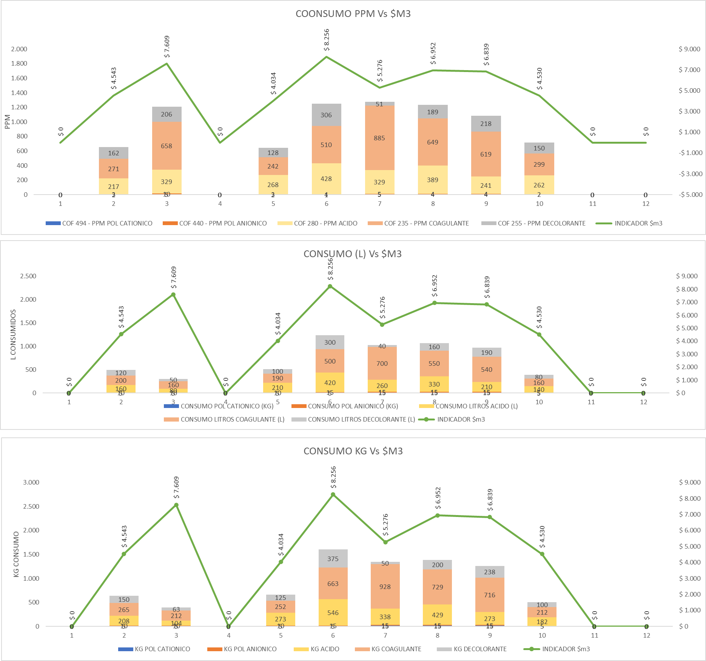

CALIDAD DE AGUA
...

